Table p. 1


 | сравнить данные |  | сравнить данные

 |  |  |  |  |  |  |  |  | эти столбцы не нужно сравнивать
Заказ
Имя объекта: |  | Дверь W72 AluTech |  |  | Ответственное лицо: |  |  | Administrator

Профили
Эскиз | Кол-во / Единица (Необходимо) |  | Номер | Описание |  | Цвет Внутри/снаружи |  | Цена/м [$] |  | Всего [$]

 | 1 x 6,5 м (2,7) |  | 109052806 | W72.0801N / Профиль порога |  | A00-E6 |  | 0,00 |  | 0,00
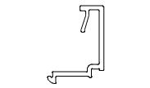 | 3 x 6,5 м (18,3) |  | AYPC.C48.06 02 | C48.0602 / Профиль штапика |  | RAL 1015 |  | 0,00 |  | 0,00
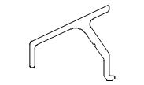 | 1 x 6,5 м (2,7) |  | AYPC.C48.06 11 | C48.0611 / Профиль отлива |  | RAL 1015 |  | 0,00 |  | 0,00
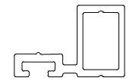 | 1 x 6,5 м (2,5) |  | AYPC.C48.06 18 | C48.0618 / Профиль примыкания |  | RAL 1015 |  | 0,00 |  | 0,00
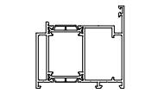 | 3 x 6,5 м (17,9) |  | AYPC.W72.0 104N | W72.0104N / Профиль рамы |  | RAL 1015 |  | 0,00 |  | 0,00
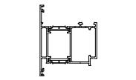 | 4 x 6,5 м (20,2) |  | AYPC.W72.0 204N | W72.0204N / Профиль створки |  | RAL 1015 |  | 0,00 |  | 0,00
Сумма: |  |  |  |  |  |  |  |  |  | 0,00

Фурнитура
Эскиз | Кол-во / Единица |  | Номер | Описание |  | Цвет |  | Цена [$] |  | Всего [$]

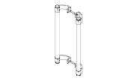 | 3 шт. (3) |  | 13101031 | RD400.300 / Ручка офисная |  | RAL9006 |  | 0,00 |  | 0,00
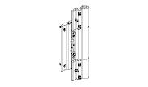 | 12 шт. (12) |  | 131245806 | RDRH / Петля роликовая Dr.Hahn |  | A00-E6 |  | 0,00 |  | 0,00
Сумма: |  |  |  |  |  |  |  |  |  | 0,00

Аксессуары
Эскиз | Кол-во / Единица (Необходимо) |  | Номер | Описание |  | Цвет |  | Цена [$] |  | Всего [$]

 | 1 шт. (12) |  | 18913100 | 100X56X1 / Подкладка рихтовочная |  | - |  | 0,00 |  | 0,00

 |  |  |  |  |  |  | Страница 1

Эскиз | Кол-во / Единица (Необходимо) |  | Номер | Описание |  | Цвет |  | Цена [$] |  | Всего [$]

 | 1 шт. (12) |  | 18913300 | 100X56X3 / Подкладка рихтовочная |  | - |  | 0,00 |  | 0,00
 | 1 шт. (15) |  | 18100600 | 3,9X13-A2ISO14585 / Винт самонарезающий |  | - |  | 0,00 |  | 0,00
 | 1 шт. (24) |  | 18102600 | 3,9X16-A2ISO14586 / Винт самонарезающий |  | - |  | 0,00 |  | 0,00
 | 1 шт. (15) |  | 18102700 | 3,9X22-A2ISO14586 / Винт самонарезающий |  | - |  | 0,00 |  | 0,00
 | 1 шт. (12) |  | 18121500 | 4,2X16-A2ISO14585 / Винт самонарезающий |  | - |  | 0,00 |  | 0,00
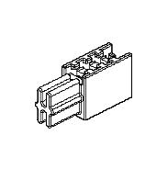 | 1 в упаковке по @ 50 шт. (6) |  | 10410700 | C48.0909 / Заглушка профиля примыкания |  | - |  | 0,00 |  | 0,00
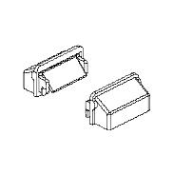 | 1 в упаковке по @ 100 шт. (6) |  | 10827400 | C48.0919M-01K / Комплект заглушки водоотвода |  | RAL9005 |  | 0,00 |  | 0,00
 | 1 в упаковке по @ 0,02 Литр (0,01) |  | 18609600 | COSMO CA-500.200/0,02 / Клей цианокрилатный |  | - |  | 0,00 |  | 0,00
 | 1 Литр (0,03) |  | COSMO CL-300.150/1 | Очиститель поверхности (Keine Lagerware) |  | - |  | 0,00 |  | 0,00
 | 1 в упаковке по @ 0,31 Литр (0,03) |  | 18609500 | COSMO HD-100.411/0,31 / Герметик антикоррозионный |  | - |  | 0,00 |  | 0,00
 | 1 в упаковке по @ 0,31 Литр (0,03) |  | 18609800 | COSMO HD-100.412/0,31 / Герметизатор для резины |  | - |  | 0,00 |  | 0,00
 | 1 в упаковке по @ 0,31 Литр (0,24) |  | 18609100 | COSMO PU-100.130/0,31 / Клей однокомпонентный |  | - |  | 0,00 |  | 0,00
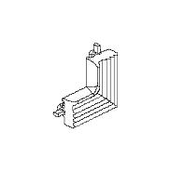 | 1 в упаковке по @ 20 шт. (12) |  | 12951400 | FRK179 / Уголок резиновый |  | - |  | 0,00 |  | 0,00
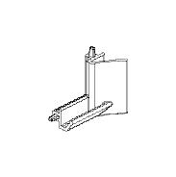 | 1 в упаковке по @ 50 шт. (3) |  | 12954600 | FRK212 / Уголок резиновый |  | - |  | 0,00 |  | 0,00
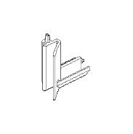 | 1 в упаковке по @ 50 шт. (3) |  | 12954800 | FRK212-01 / Уголок резиновый |  | - |  | 0,00 |  | 0,00
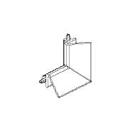 | 1 в упаковке по @ 50 шт. (6) |  | 12954700 | FRK213 / Уголок резиновый |  | - |  | 0,00 |  | 0,00

 |  |  |  |  |  |  | Страница 2

Эскиз | Кол-во / Единица (Необходимо) |  | Номер | Описание |  | Цвет |  | Цена [$] |  | Всего [$]

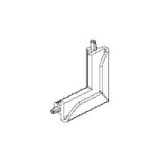 | 1 в упаковке по @ 50 шт. (3) |  | 12955300 | FRK232 / Уголок резиновый |  | - |  | 0,00 |  | 0,00
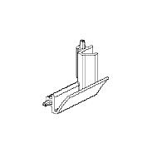 | 1 в упаковке по @ 50 шт. (3) |  | 12955400 | FRK233 / Уголок резиновый |  | - |  | 0,00 |  | 0,00
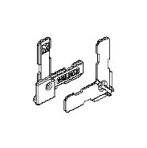 | 1 в упаковке по @ 50 шт. (12) |  | 10816900 | W62.0912 / Уголок |  | - |  | 0,00 |  | 0,00
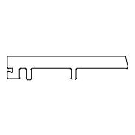 | 1 в упаковке по @ 100 шт. (12) |  | 10819200 | W62.0917 / Подкладка опорная |  | - |  | 0,00 |  | 0,00
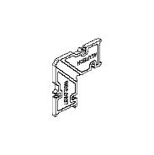 | 1 в упаковке по @ 60 шт. (24) |  | 10829900 | W62.0937 / Закладная угловая |  | - |  | 0,00 |  | 0,00
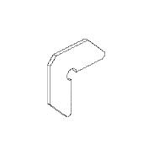 | 1 в упаковке по @ 200 шт. (12) |  | 10813600 | W62.0957 / Закладная угловая |  | 00 |  | 0,00 |  | 0,00
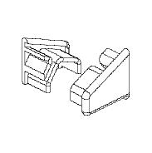 | 1 в упаковке по @ 50 шт. (3) |  | 10815500 | W62.0999K / Комплект заглушек отлива |  | RAL9005 |  | 0,00 |  | 0,00
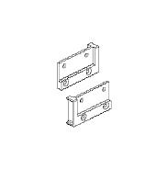 | 1 в упаковке по @ 10 шт. (3) |  | 12953200 | W72.9904K / Комплект заглушек порога |  | - |  | 0,00 |  | 0,00
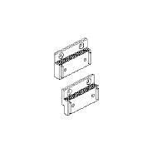 | 1 в упаковке по @ 20 шт. (3) |  | 12953400 | W72.9906K / Комплект заглушек порога |  | - |  | 0,00 |  | 0,00
Сумма: |  |  |  |  |  |  |  |  |  | 0,00

Уплотнители
Эскиз | Кол-во / Единица (Необходимо) |  | Номер | Описание |  | Цвет |  | Цена [$] |  | Всего [$]

 | 1 в упаковке по @ 100 м (18,55) |  | 10830700 | FRK193 / Уплотнитель резиновый |  | - |  | 0,00 |  | 0,00
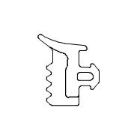 | 1 в упаковке по @ 150 м (18,55) |  | 10831400 | FRK197 / Уплотнитель резиновый |  | - |  | 0,00 |  | 0,00
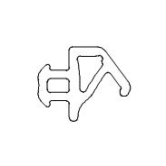 | 1 в упаковке по @ 575 м (15,19) |  | 10825900 | FRK198 / Уплотнитель резиновый |  | - |  | 0,00 |  | 0,00

 |  |  |  |  |  |  | Страница 3

Эскиз | Кол-во / Единица (Необходимо) |  | Номер | Описание |  | Цвет |  | Цена [$] |  | Всего [$]

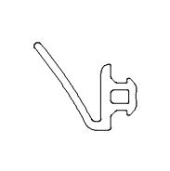 | 1 в упаковке по @ 250 м (29,1) |  | 10940500 | FRK211 / Уплотнитель резиновый |  | - |  | 0,00 |  | 0,00
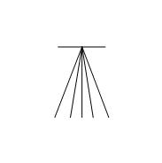 | 1 в упаковке по @ 335 м (2,78) |  | 10211300 | PB048.0750-FP / Уплотнитель фетровый |  | RAL7037 |  | 0,00 |  | 0,00
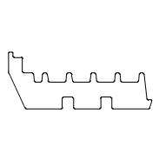 | 1 в упаковке по @ 210 м (19,1) |  | 10910900 | W72.0911 / Уплотнитель фальца |  | - |  | 0,00 |  | 0,00
Сумма: |  |  |  |  |  |  |  |  |  | 0,00

 |  |  |  | Всего: |  |  |  |  |  | 0,00

 |  |  |  |  |  |  | Страница 4

